صورت وضعیت
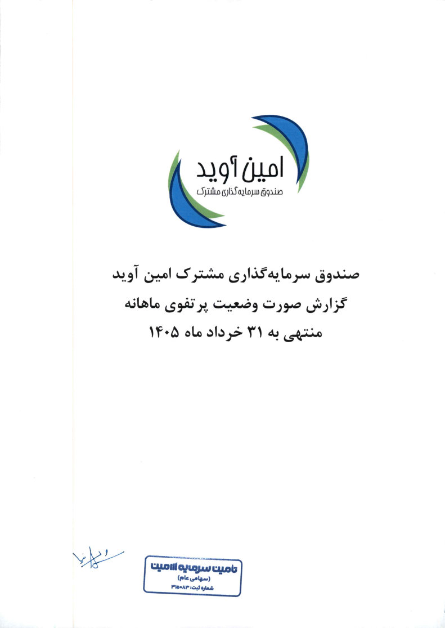
صورت وضعیت پرتفوی
برای ماه منتهی به 1405/03/31

